开水器内胆
恰尔巴格中学（第十一中学）购买开水器内胆清单
NO | 物品名称 | 规格型号 | 单位 | 数量 | 内胆参考图片 | 安装内胆开水器参数
1 | 开水器内胆 | 外包泡沫，内胆容量35升 | 个 | 4 | 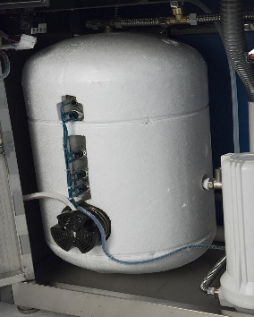 | 型号：BT-6G,防水等级IP44，额定容量35L+35L，额定输入功率6KW+6KW，额定电压380V,额定频率50Hz
2
3
4
5
6
7
8
9
控制价格 |  |  |  |  |  | 3400.00
备注：1.中标商必须按照清单送货。
2.中标商必须安排专人安装学校指定的开水器里面。
3.供应商实在看不清图片，看不懂参数，也可以到校实地查看开水器报价也可以，但是不允许送型号不一样的货。
4.必须在合同签订后的7天之内完成送货及安装任务，申请校方验收。
5.报价商报价必须与公司经营范围相关项目进行报价，与经营范围无关的拒绝成交。
6.如盲目报价，中标后无法满足我单位要求，无法按时完成，视为扰乱我单位工作秩序和政采云公平询价环境，我单位将恶意竞标供应商上报叶城县财政局处理。

